Perimeter_Périmètre
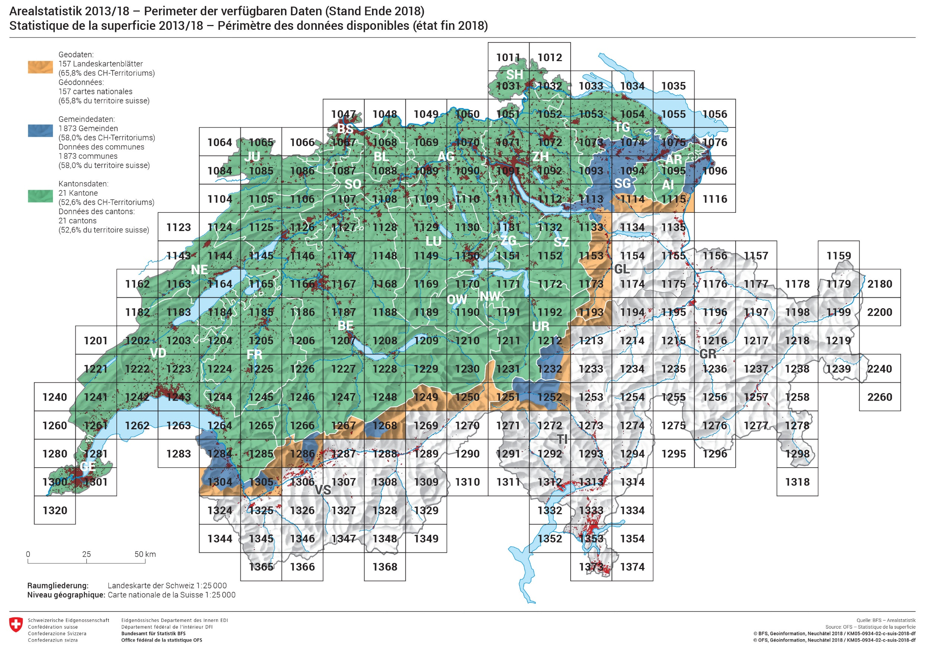

LC-Nomenklatur (d)
Versiegelte Flächen
Arealstatistik Schweiz ─ Nomenklatur der Bodenbedeckung (NOLC04)
6 Hauptbereiche und 27 Grundkategorien
 | 10 | Künstlich angelegte Flächen | 11 | Befestigte Flächen
 |  |  | 12 | Gebäude
 |  |  | 13 | Treibhäuser
 |  |  | 14 | Beetstrukturen
 |  |  | 15 | Rasen
 |  |  | 16 | Bäume auf künstlich angelegten Flächen
 |  |  | 17 | Gemischte Kleinstrukturen

 | 20 | Gras-, Krautvegetation | 21 | Gras-, Krautvegetation

 | 30 | Gebüschvegetation | 31 | Gebüsch
 |  |  | 32 | Verbuschte Flächen
 |  |  | 33 | Niederstammobst
 |  |  | 34 | Reben
 |  |  | 35 | Gärtnerische Dauerkulturen

 | 40 | Baumvegetation | 41 | Geschlossene Baumbestände
 |  |  | 42 | Waldecken
 |  |  | 43 | Waldstreifen
 |  |  | 44 | Aufgelöste Baumbestände
 |  |  | 45 | Gebüschwaldbestände
 |  |  | 46 | Lineare Baumbestände
 |  |  | 47 | Baumgruppen

 | 50 | Vegetationslose Flächen | 51 | Anstehender Fels
 |  |  | 52 | Lockergestein
 |  |  | 53 | Versteinte Flächen

 | 60 | Wasser und Feuchtflächen | 61 | Wasser
 |  |  | 62 | Gletscher, Firn
 |  |  | 63 | Nassstandorte
 |  |  | 64 | Schilfbestände

Legende

10 - 60 = Hauptbereiche NOLC04_6 |  |  |  | 11 - 64 = Grundkategorien NOLC04_27

Quelle: BFS – Arealstatistik |  |  |  |  | © BFS, Neuchâtel 2013

Nomenklature LC (f)
Surfaces imperméabilisées
Statistique suisse de la superficie ─ Occupation du sol (NOLC04)
6 Domaines principaux et 27 Catégories de base
 | 10 | Surfaces non naturelles | 11 | Surfaces compactées
 |  |  | 12 | Bâtiments
 |  |  | 13 | Serres
 |  |  | 14 | Structures des cultures en planches
 |  |  | 15 | Gazon
 |  |  | 16 | Arbres sur terrains aménagés
 |  |  | 17 | Petites structures mixtes

 | 20 | Végétation herbacée | 21 | Végétation herbacée

 | 30 | Végétation buissonnante | 31 | Buissons
 |  |  | 32 | Surfaces embroussaillées
 |  |  | 33 | Arbres fruitiers à basses tiges
 |  |  | 34 | Vignes
 |  |  | 35 | Cultures horticoles permanentes

 | 40 | Végétation d'arbres | 41 | Peuplements d'arbres denses
 |  |  | 42 | Coins de forêt
 |  |  | 43 | Bandes de forêt
 |  |  | 44 | Peuplements d'arbres clairsemés
 |  |  | 45 | Peuplements de forêt buissonnante
 |  |  | 46 | Peuplements d'arbres linéaires
 |  |  | 47 | Groupes d'arbres

 | 50 | Surfaces sans végétation | 51 | Rochers saillants
 |  |  | 52 | Pierres meubles
 |  |  | 53 | Surfaces pierreuses

 | 60 | Plans d'eau et surfaces humides | 61 | Plans d'eau
 |  |  | 62 | Glaciers, névés
 |  |  | 63 | Biotopes humides
 |  |  | 64 | Roselières

Légende

10 - 60 = Domaines principaux NOLC04_6 |  |  |  | 11 - 64 = Catégories de base NOLC04_27

Source: OFS – Statistique de la superficie |  |  |  |  | © OFS, Neuchâtel 2013

Nomenclatura LC (i)
Superfici imperme-abilizzate
Statistica della superficie in Svizzera ─ Copertura del suole (NOLC04)
6 Settori principali e 27 Categorie di base
 | 10 | Superfici artificiali | 11 | Superficie a rivestimento duro
 |  |  | 12 | Edifici
 |  |  | 13 | Serre
 |  |  | 14 | Aree con aiuole
 |  |  | 15 | Tappeti verdi
 |  |  | 16 | Alberi su superfici artificiali
 |  |  | 17 | Piccole strutture di vario genere

 | 20 | Vegetazione erbacea | 21 | Vegetazione erbacea

 | 30 | Vegetazione cespugliosa | 31 | Cespugli
 |  |  | 32 | Superfici cespugliose
 |  |  | 33 | Frutteti a basso fusto
 |  |  | 34 | Vigneti
 |  |  | 35 | Colture orticole perenni

 | 40 | Vegetazione boschiva | 41 | Gruppo di alberi fitti
 |  |  | 42 | Angolo boschivo
 |  |  | 43 | Striscia boschiva
 |  |  | 44 | Gruppo di alberi radi
 |  |  | 45 | Gruppo di alberi arbustivi
 |  |  | 46 | Gruppo lineare di alberi
 |  |  | 47 | Gruppi di alberi

 | 50 | Superfici prive di vegetazione | 51 | Rocce in posto
 |  |  | 52 | Rocce incoerenti
 |  |  | 53 | Superfici rocciose

 | 60 | Acqua e superfici umide | 61 | Acqua
 |  |  | 62 | Ghiacciai, nevai
 |  |  | 63 | Biotopi umidi
 |  |  | 64 | Canneti

Legenda

10 - 60 = Settori principali NOLC04_6 |  |  |  | 11 - 64 = Categorie di base NOLC04_27

Fonte: UFS – Statistica della superficie |  |  |  |  | © UFS, Neuchâtel 2013

LC Nomenklature (e)
Sealed surfaces
Swiss land use statistics ─ Nomenclature of Land cover (NOLC04)
6 Principal domains und 27 Basic categories
 | 10 | Artificial areas | 11 | Consolidated surfaces
 |  |  | 12 | Buildings
 |  |  | 13 | Greenhouses
 |  |  | 14 | Gardens with border and patch structures
 |  |  | 15 | Lawns
 |  |  | 16 | Trees in artificial areas
 |  |  | 17 | Mix of small structures

 | 20 | Grass and herb vegetation | 21 | Grass and herb vegetation

 | 30 | Brush vegetation | 31 | Shrubs
 |  |  | 32 | Brush meadows
 |  |  | 33 | Short-stem fruit trees
 |  |  | 34 | Vines
 |  |  | 35 | Permanent garden plants and brush crops

 | 40 | Tree vegetation | 41 | Closed forest
 |  |  | 42 | Forest edges
 |  |  | 43 | Forest strips
 |  |  | 44 | Open forest
 |  |  | 45 | Brush forest
 |  |  | 46 | Linear woods
 |  |  | 47 | Clusters of trees

 | 50 | Bare land | 51 | Solid rock
 |  |  | 52 | Granular soil
 |  |  | 53 | Rocky areas

 | 60 | Watery areas | 61 | Water
 |  |  | 62 | Glacier, perpetual snow
 |  |  | 63 | Wetlands
 |  |  | 64 | Reedy marshes

Legend

10 - 60 = Principal domains NOLC04_6 |  |  |  | 11 - 64 = Basic categories NOLC04_27

Source: SFSO – Land use statistics |  |  |  |  | © SFSO, Neuchâtel 2013

NOLC04_d,f,i,e
Land cover
Swiss land use statistics Land cover nomenclature NOLC04 german, french, italian, english

6 Principal domains

10 | Künstlich angelegte Flächen | Surfaces non naturelles | Superfici artificiali | Artificial areas
20 | Gras-, Krautvegetation | Végétation herbacée | Vegetazione erbacea | Grass and herb vegetation
30 | Gebüschvegetation | Végétation buissonnante | Vegetazione cespugliosa | Brush vegetation
40 | Baumvegetation | Végétation d'arbres | Vegetazione boschiva | Tree vegetation
50 | Vegetationslose Flächen | Surfaces sans végétation | Superfici prive di vegetazione | Bare land
60 | Wasser und Feuchtflächen | Plans d'eau et surfaces humides | Acqua e superfici umide | Watery areas

27 Basic categories

11 | Befestigte Flächen | Surfaces compactées | Superficie a rivestimento duro | Consolidated surfaces
12 | Gebäude | Bâtiments | Edifici | Buildings
13 | Treibhäuser | Serres | Serre | Greenhouses
14 | Beetstrukturen | Structures des cultures en planches | Aree con aiuole | Gardens with border and patch structures
15 | Rasen | Gazon | Tappeti verdi | Lawns
16 | Bäume auf künstlich angelegten Flächen | Arbres sur terrains aménagés | Alberi su superfici artificiali | Trees in artificial areas
17 | Gemischte Kleinstrukturen | Petites structures mixtes | Piccole strutture di vario genere | Mix of small structures
21 | Gras-, Krautvegetation | Végétation herbacée | Vegetazione erbacea | Grass and herb vegetation
31 | Gebüsch | Buissons | Cespugli | Shrubs
32 | Verbuschte Flächen | Surfaces embroussaillées | Superfici cespugliose | Brush meadows
33 | Niederstammobst | Arbres fruitiers à basses tiges | Frutteti a basso fusto | Short-stem fruit trees
34 | Reben | Vignes | Vigneti | Vines
35 | Gärtnerische Dauerkulturen | Cultures horticoles permanentes | Colture orticole perenni | Permanent garden plants and brush crops
41 | Geschlossene Baumbestände | Peuplements d'arbres denses | Gruppo di alberi fitti | Closed forest
42 | Waldecken | Coins de forêt | Angolo boschivo | Forest edges
43 | Waldstreifen | Bandes de forêt | Striscia boschiva | Forest strips
44 | Aufgelöste Baumbestände | Peuplements d'arbres clairsemés | Gruppo di alberi radi | Open forest
45 | Gebüschwaldbestände | Peuplements de forêt buissonnante | Gruppo di alberi arbustivi | Brush forest
46 | Lineare Baumbestände | Peuplements d'arbres linéaires | Gruppo lineare di alberi | Linear woods
47 | Baumgruppen | Groupes d'arbres | Gruppi di alberi | Clusters of trees
51 | Anstehender Fels | Rochers saillants | Rocce in posto | Solid rock
52 | Lockergestein | Pierres meubles | Rocce incoerenti | Granular soil
53 | Versteinte Flächen | Surfaces pierreuses | Superfici rocciose | Rocky areas
61 | Wasser | Plans d'eau | Acqua | Water
62 | Gletscher, Firn | Glaciers, névés | Ghiacciai, nevai | Glacier, perpetual snow
63 | Nassstandorte | Biotopes humides | Biotopi umidi | Wetlands
64 | Schilfbestände | Roselières | Canneti | Reedy marshes

Source: SFSO – Land use statistics |  |  |  | © SFSO, Neuchâtel 2013

